770 TLZ-455 216 大底统一均价
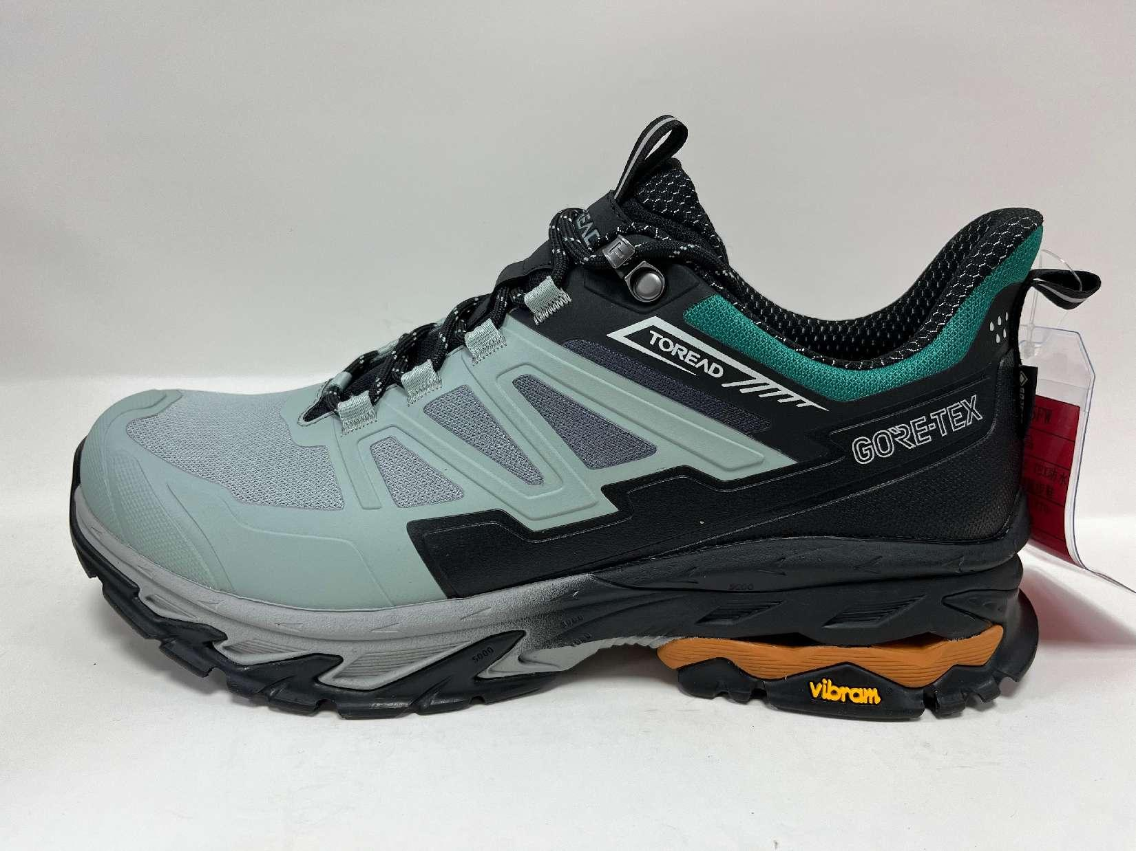
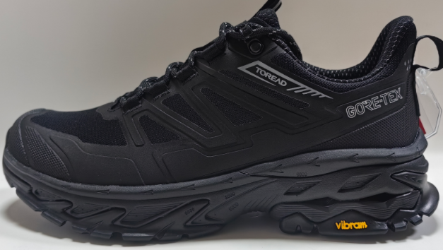
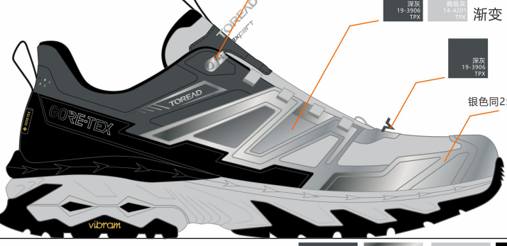
探路者控股集团股份有限公司 鞋品成本核算单
设计编号： |  | 探路者 | 季节： | 25FW-770 25SS-770 |  |  | 性别: | 男女款均价 |  | 鞋图
量产编号:： |  | TLZ-455-1 | 系列： | TFAABN91770 |  |  | 尺码段: | 39#-45#
鞋型名称:： |  | Vibram 徒步鞋 | 驻厂开发员: |  |  |  | 样品码： | 42#
底模编号： |  | HCT-216/s2932 | 开发工厂: | 大草原 |  |  | 报价码： | 42#
楦头编号： |  | HTC-105L-2 | 小类: | 男女式徒步鞋 |  |  | 报价日期: | 2025-10-10
鞋子结构：
A.面部材料
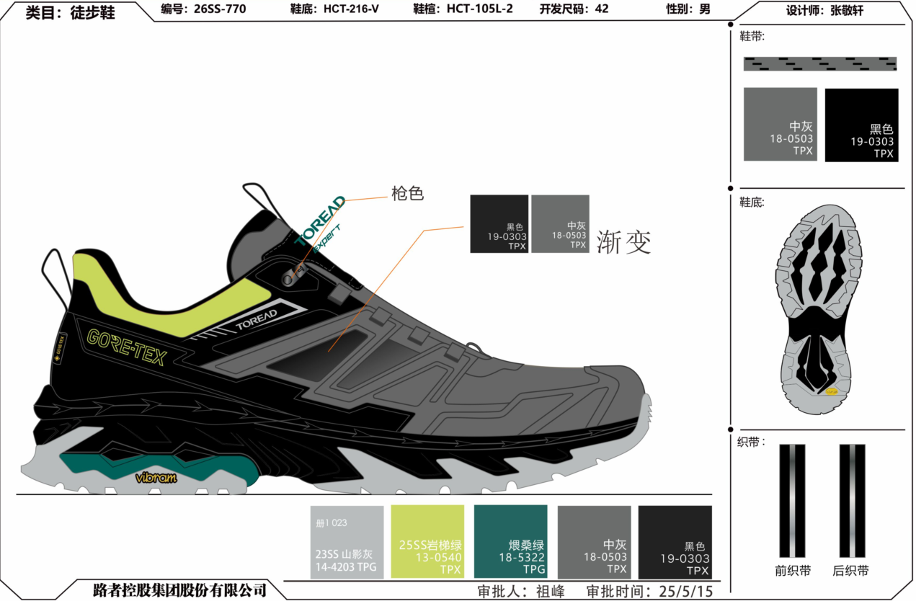
序号 | 部位名称 | 片数 /双 | 材料/工艺描述 |  |  | 颜色描述 | 规格 | 材料单价 | 用量 | 含税成本 | 供应商
1 | 鞋身外框渐变 | 2 | 升华转印 |  |  |  | PR | 3.00 | 1.000 | 3.0000
2 | 鞋身外框 | 2 | 防虹吸77SH640EEF(TDMSN85)网布防脱纱+防虹吸佳积布 |  |  |  | 48 | 49.00 | 0.190 | 9.3100 | 百宏
3 | 后鞋身 | 2 |  |  |  |  | 48 | 49.00 | 0.045 | 2.2050 | 百宏
4 | 鞋舌 | 2 | 防虹吸77SH640EEF(TDMSN85)网布上防脱纱+28GT/C |  |  |  | 48 | 43.00 | 0.043 | 1.8490 | 百宏
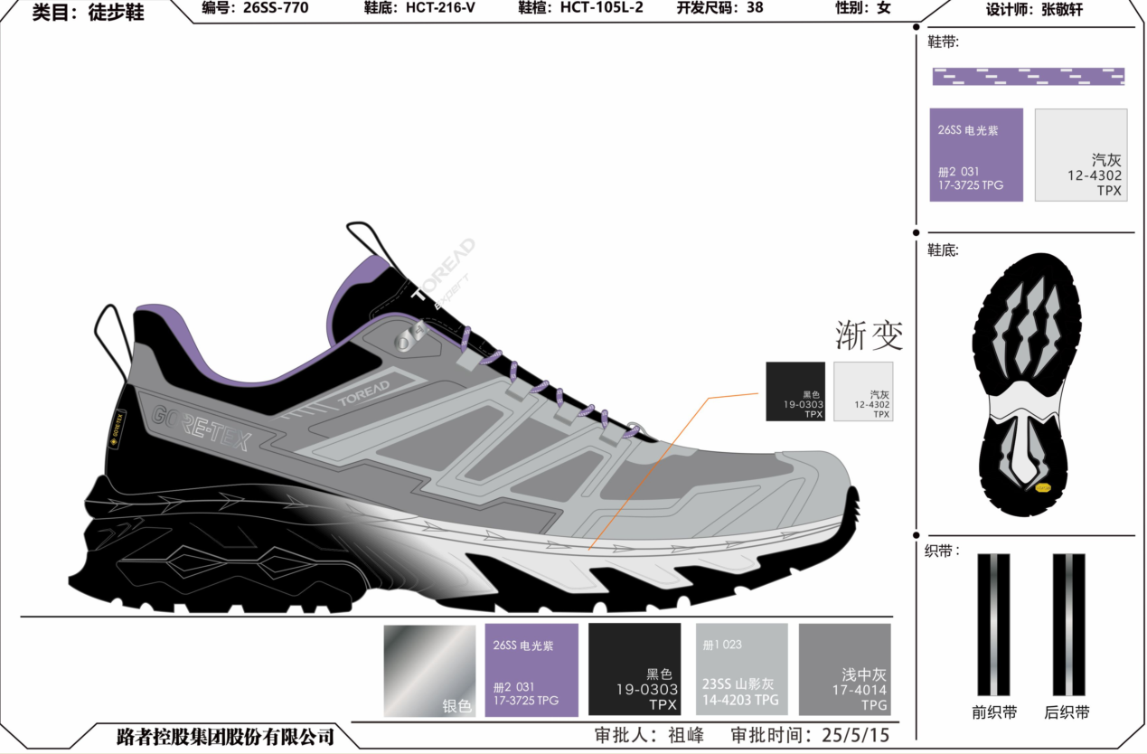
5 | 鞋身前饰片 | 2 | 0.5MM磨砂高低温膜台湾胶 |  |  |  | 54 | 56.00 | 0.103 | 5.7680 | 鸿锦兴
6 | 鞋身后饰片 | 4 | 0.5MM磨砂高低温膜台湾胶 |  |  |  | 54 | 56.00 | 0.038 | 2.1280 | 鸿锦兴
7 | 挡泥片内外 | 4 | XINGHAOH133纹 0.5MM磨砂高低温膜 |  |  |  | 54 | 59.00 | 0.045 | 2.6550 | 星豪
8 | 鞋头垫片 | 2 | 防虹吸1.0MM透气革+0.1MM热熔胶膜 |  |  |  | 54 | 48.00 | 0.023 | 1.1040 | 丰淄
9 | 挡泥片垫片 | 4 | 防虹吸1.0MM透气革+0.1MM热熔胶膜 |  |  |  | 54 | 48.00 | 0.036 | 1.7280 | 丰淄
10 | 鞋舌饰片 | 2 | 防虹吸1.4MM磨砂PU |  |  |  | 54 | 55.00 | 0.008 | 0.4400 | 丰淄
11 | 鞋舌里上 | 4 | 防霉抗菌YSY-3403内里布+2MMK360泡棉+28GT/C |  |  |  | 54 | 44.30 | 0.015 | 0.6645 | 永顺源
12 | 领口里 | 2 | 防霉抗菌YSY-3403内里布+2MMK360泡棉+28GT/C |  |  |  | 54 | 44.30 | 0.032 | 1.4176 | 永顺源
13 | 袜套外 | 2 | 黑灰GORE-TEX防水袜套 $29.01 |  |  |  | 平方米 | 274.50 | 0.070 | 19.2152 | GORE TEX
14 | 袜套内 | 2 | 黑灰GORE-TEX防水袜套 $29.01 |  |  |  | 平方米 | 274.50 | 0.066 | 18.1172 | GORE TEX
15 | 鞋舌里下 | 2 | 黑灰GORE-TEX防水袜套 $29.01 |  |  |  | 平方米 | 274.50 | 0.030 | 8.2351 | GORE TEX
16 | 防水条 | 2 | 22MM防水条 $0.96 |  |  |  | Y | 9.08 | 1.300 | 11.8090 | GORE TEX
17 | 防水中底 | 2 | 0.6MM PU GASKET $10.57 25年6月新单价11.27 |  |  |  | 平方米 | 124.09 | 0.057 | 7.0732 | 旧价62.78，新64.45
18 | 中底布 | 2 | 1.0MM中底丽心布 |  |  |  | 54 | 12.50 | 0.033 | 0.4125 | 华织
19 | 鞋眼长纤 | 4 | 0.6MM长纤上自粘 防虹吸 |  |  |  | 54 | 21.00 | 0.009 | 0.1890 | 华织
21 | 领口大泡棉 | 2 | 防虹吸4mmT50泡棉 |  |  |  | 44 | 16.00 | 0.033 | 0.5280 | 华庆
21 | 领口小泡棉 | 2 | 防虹吸8mmT50泡棉 |  |  |  | 44 | 32.00 | 0.025 | 0.8000 | 华庆
22 | 领口大补强 | 2 | 防虹吸1.0MM基布上白胶 |  |  |  | 54 | 16.00 | 0.033 | 0.5280 | 华织
23 | 领口小补强 | 2 | 0.6MM细布热熔胶 |  |  |  | 36 | 18.00 | 0.013 | 0.2340 | 华织
24 | 鞋眼扣补强 | 4 | 2mm高发泡上自粘 直裁15mm宽 |  |  |  | 54 | 10.00 | 0.010 | 0.1000 | 华织
25 | 前衬 | 2 | 1.0mm防虹吸双面热熔胶 |  |  |  | 100*150/张 | 35.00 | 0.014 | 0.4725 | 祥德
26 | 后衬 | 2 | 1.5mm防虹吸双面热熔胶 |  |  |  | 100*150/张 | 56.00 | 0.016 | 0.8960 | 祥德
27 | 前衬挡布 | 2 | 0.6MM 不织布上防虹吸 上自粘 |  |  |  | 54 | 10.00 | 0.018 | 0.1800 | 华织
28 | 后衬挡布 | 2 | 0.6MM 不织布上防虹吸 上自粘 |  |  |  | 54 | 10.00 | 0.022 | 0.2200 | 华织
28 | 中底板 | 2 | 2.0mm 脂肪族爆米花冲孔片材+0.6mmruntrouble 中底 |  |  |  | 1.4*1.1/张 | 85.00 | 0.036 | 3.0600 | 骑士 旧的0.882
30 | 鞋眼织带 | 2 | YZ013 10MM双色细纹织带上重浆 防虹吸 |  |  |  | Y | 1.20 | 0.774 | 0.9284 | 盈钰
31 | 鞋口织带 | 2 | YZ013 10MM单色细纹织带上重浆 防虹吸 |  |  |  | Y | 1.20 | 0.095 | 0.1136 | 盈钰
32 | 鞋舌织带 | 2 | YZ029 12MM单色细纹织带上重浆 防虹吸 +3M |  |  |  | Y | 2.25 | 0.230 | 0.5175 | 盈钰
33 | 后拉带 | 2 | YZ029 15MM单色细纹织带上重浆 防虹吸 +3M |  |  |  | Y | 2.40 | 0.380 | 0.9120 | 盈钰
34 | 鞋眼扣 | 4 | 单孔钩扣百佳BJ-556 |  |  |  | PCS | 0.33 | 4.000 | 1.3200 | 百佳

 |  |  |  |  |  |  | [A] 面部材料成本小计: |  |  | ¥108.13
B.面部工艺
1 | 鞋舌印刷 | 2 | 印压 TOREAD+expert字体 |  |  |  | PCS | 0.60 | 2.000 | 1.2000
2 | 挡泥片饰片外 | 2 | 印刷GORE-TEX字体 38*5MM |  |  |  | PCS | 0.50 | 2.000 | 1.0000
3 | 挡泥片饰片 | 4 | 印刷 挡泥片内外腰后套位置 |  |  |  | PCS | 0.50 | 4.000 | 2.0000
4 | 鞋身前饰片 | 2 | 印刷箭头+TOREAD字体+小点点 |  |  |  | PCS | 0.50 | 2.000 | 1.0000
5 | 鞋身热压 | 20 | 如上黄色颜色片数 |  |  |  | PCS | 0.35 | 20.000 | 6.0000
6 | 鞋身热压处理剂 | 1 |  |  |  |  | PCS | 1.50 | 1.000 | 1.5000
 |  |  |  |  |  |  |  |  |  | ¥12.70
C.底部
1 | 鞋带 | 1 | 4MM单色圆带防虹吸 |  |  |  | PAIR | 1.90 |  | 1.90 | 盈钰
2 | 鞋垫 | 1 | 仿羊绒布+转印基础绿色+透气PU硬度:25±2(编号：CT-1057) |  |  |  | PAIR | 5.30 |  | 5.30 | 崇泰 旧4.9
3 | 中底 | 1 | HCT-216 EVA中底 中底无喷漆 |  |  |  | PAIR | 17.20 |  | 70.84 | 义丰
4 | 大底 | 1 | S2932橡胶大底+黄色Vibram商标（配方MEGAGRIP BR5A) 普通双色43.61 浅色双色45.14 |  |  |  | PAIR | 45.1400 |  |  | Vibram 旧款深色
5 | 大底组合 | 1 | EVA+EVA，EVA+前片橡胶&后EVA+后片橡组合三个部位 |  |  |  | PAIR | 8.5000
5 | 大底喷漆 | 1 | 渐变喷漆+固色 |  |  |  | PAIR
 |  |  |  |  |  |  | [C]底部成本小计: |  |  | ¥78.04
D.其他物料
1 | 鞋舌內里SIZE标 |  | 白/黑 |  |  |  | 双 |  |  | 0.40 | 宝绅
2 | 鞋撑 |  |  |  |  |  | 双 |  |  | 0.70
3 | 车线 |  |  |  |  |  | 双 |  |  | 2.20 | 高士
4 | 粘剂/处理剂 |  |  |  |  |  | 双 |  |  | 2.50
6 | 包装 |  |  |  |  |  | 双 |  |  | 5.00
 |  |  |  |  |  |  | [D] 其他材料成本小计 : |  |  | ¥10.80
E.模工字具 |  |  |  |  |  | 数量 | 单价 | 总费用 | 订单双数 | 每双单价
1 | 刀模 |  | 36-46码无半码共11个号码 |  |  | 11.00 | ￥480.00 | 5,280.00 | 10000.0000
2 | 楦头 |  | 旧楦头 |  |  | 380.00 | ￥51.00
3 | 大底橡胶模具
4 | 大底EVA模具
5 |  |  | 立体挂钉模具 |  |  | 11.00 | ￥380.00 | 4,180.00 | 10000.0000
6 |  |  | 鞋面网版 |  |  | 11.00 | ￥225.00 | 2,475.00 | 10000.0000
7
 |  |  |  |  |  |  | [D] 其他材料成本小计 : |  |  |  | 旧款
F. LOP
1 | 直接人工 |  |  |  |  |  |  |  |  | 26.00 | ￥28.00
2 | 部门 | 直接人工配置 | 每小时产能 | 小时工资 | 直接人工
3 | 裁断/准备
4 | 针车
5 | Gore 袜套生产 |  |  |  |  |  |  |  |  | 10.00
6 | 成型
7 | 水电房租 | 房租 水电 杂费 |  |  |  |  |  |  |  | 5.89
8 | 管理费 | 管理成本+开发人工成本+技转人工成本 |  |  |  |  |  |  |  | 6.98
9 | 机器办公折旧 |  |  |  |  |  |  |  |  | 0.80
9 | 毛利润 |  | 总价格不含利润单价： | ￥259.34 |  |  |  | 利润%比 | 3.0848% | 8.00
LOP总计： |  |  |  |  |  |  | [E].加工费用小计： |  |  | ¥57.67
G.运费计算 | 运费： |  |  |  |  |  |  |  |  | ¥1.50
H.开发费用 | 开发费： 材料外协制做费+工艺模具制具费 |  |  |  |  |  |  |  |  | ¥2.00
I，税8% |  |  |  |  |  |  |  |  |  | ¥5.62
 |  |  |  |  |  |  |  | 最终含税成本 |  | ¥276.46 | 最终议价

 |  |  |  |  |  |  |  |  | 目标价 | ￥245.00

 |  |  |  |  |  |  |  |  |  | 259.25
 |  |  |  |  |  |  |  |  | 袜套涨价 | 1.67
 |  |  |  |  |  |  |  |  | 有后鞋身 | 2.2
 |  |  |  |  |  |  |  |  | GORE TEX加 | 10
 |  |  |  |  |  |  |  |  | 利润加 | 8
 |  |  |  |  |  |  |  |  | 税加 | 1.52

 |  |  |  |  |  |  |  |  |  | 282.64

